Pesquisa venda Celular
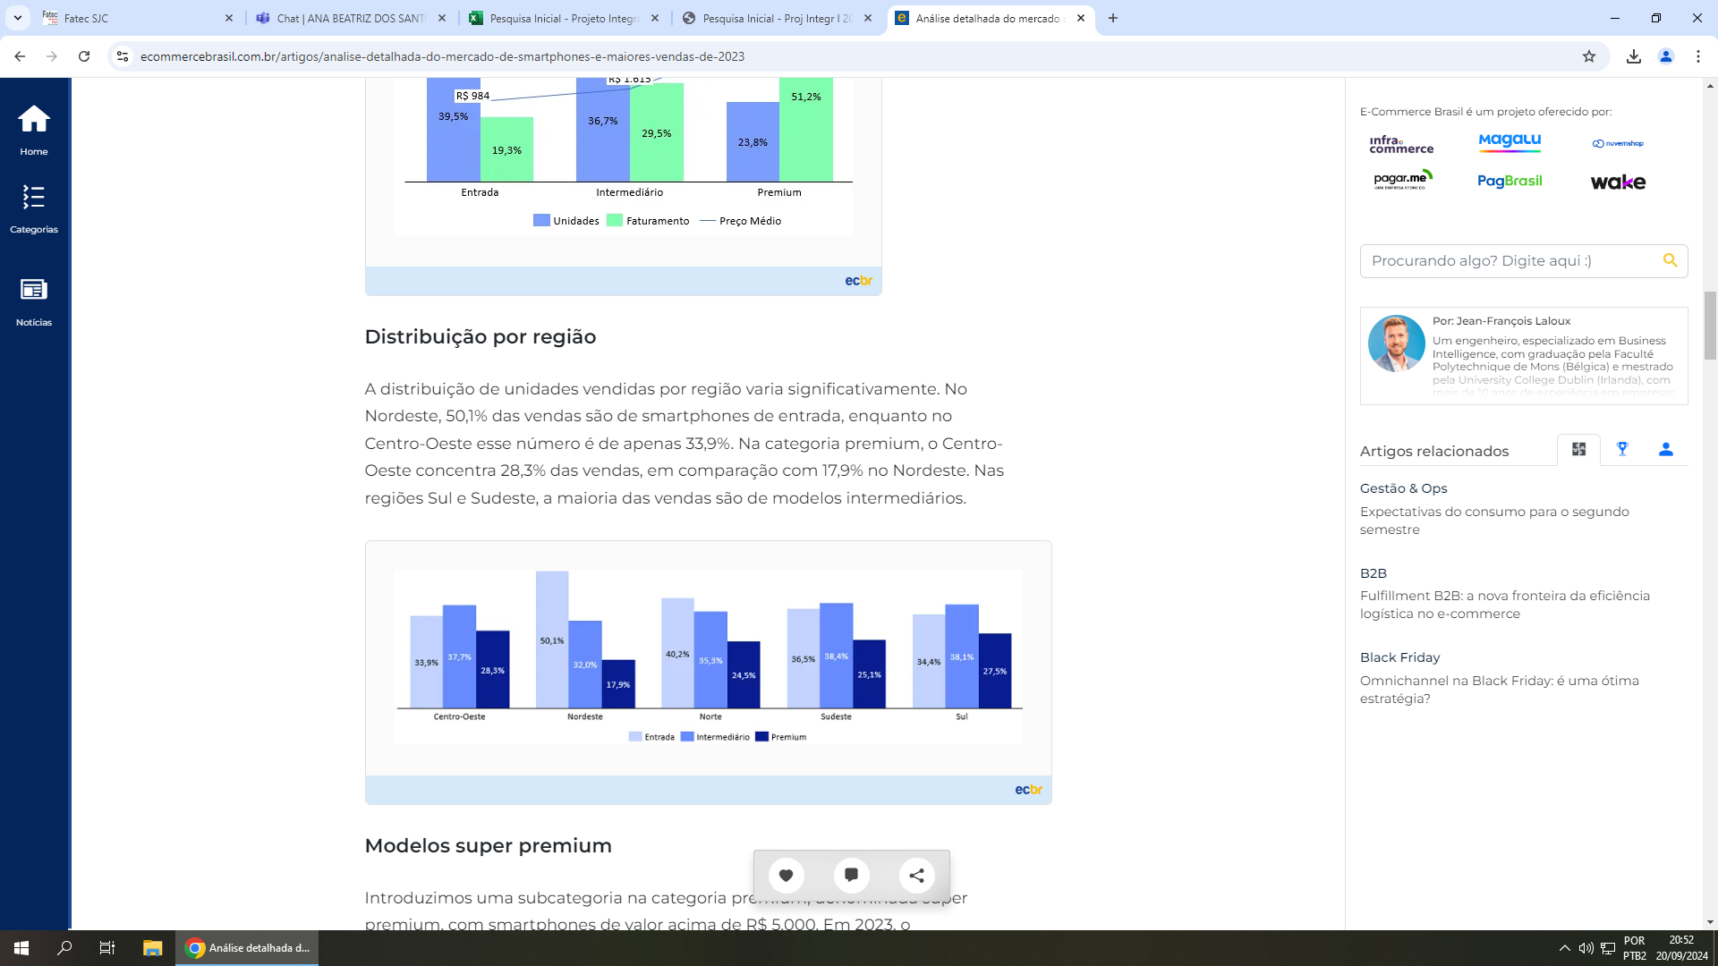
Fonte: | https://www.ecommercebrasil.com.br/artigos/analise-detalhada-do-mercado-de-smartphones-e-maiores-vendas-de-2023

Planilha2
